Leták NO
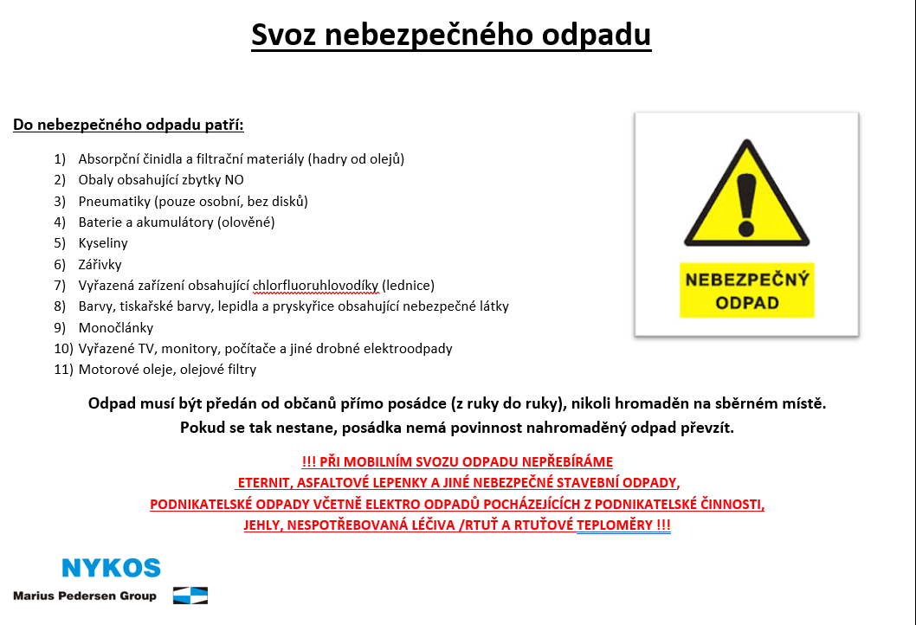
2026-05-09
13:55 - 14:10 | Choťánky | hujh
14:15 - 14:35 | Choťánky | U sběrného dvora

2026-10-10
13:55 - 14:10 | Choťánky | Na Vrčení
14:15 - 14:35 | Choťánky | U sběrného dvora

